상품제안서
모던 메모패드홀더 (25절) | 상품코드: S26121

 |  |  |  |  |  |  | 02-713-8555 | www.synergygift.co.kr
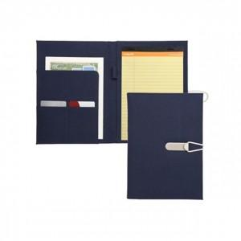 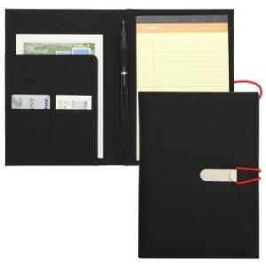 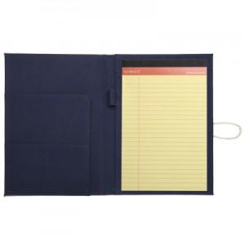

【상세/제작정보】 | 폴리원단 심플한 디자인, 절취노트와 볼펜이 포함된 비즈니스 필수품 메모패드

【인쇄/포장옵션】 | 실크 / 포장지포장

【공급단가】 | 수량 | 100~ | 300~ | 500~ | 1,000~ | 3,000~
*VAT별도 | 단가 | 8,190원 | 7,740원 | 7,370원 | 7,180원 | 7,050원

【상품 URL】 | https://www.synergygift.co.kr:443/src/goods_detail.php?gdno=26121

